Ergebnisse
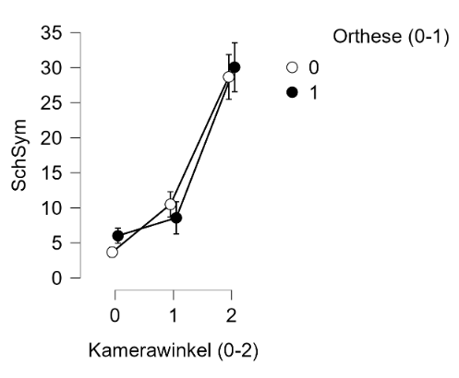
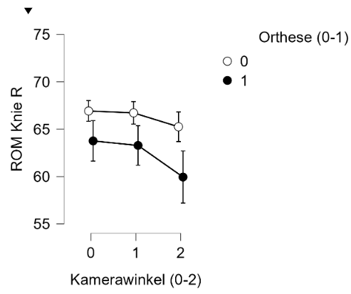
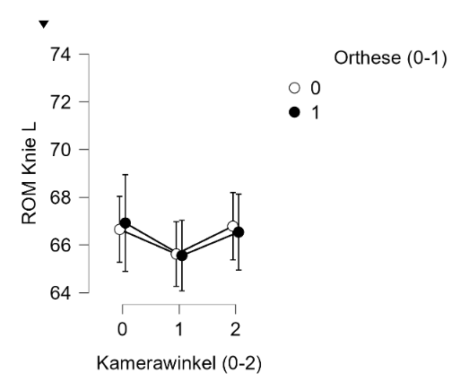
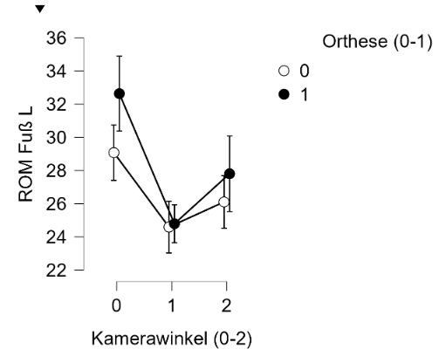
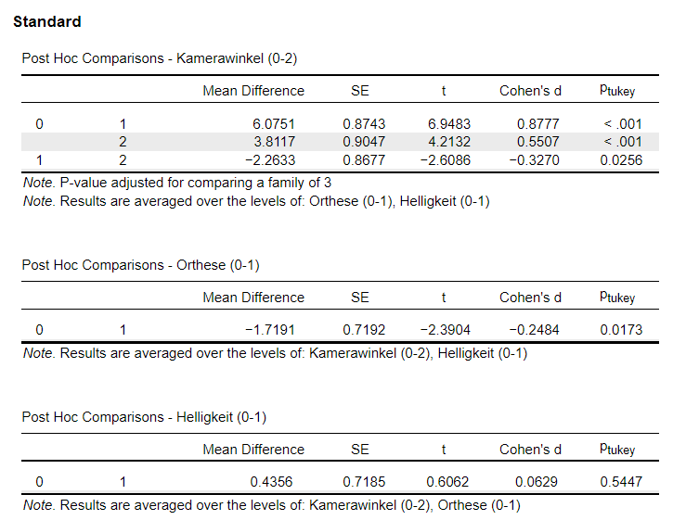
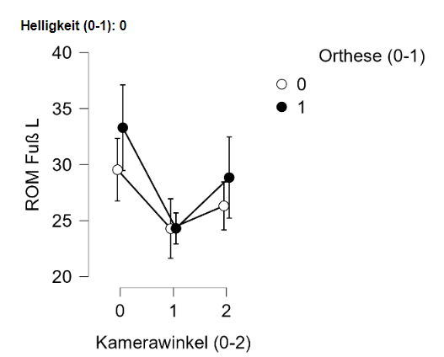
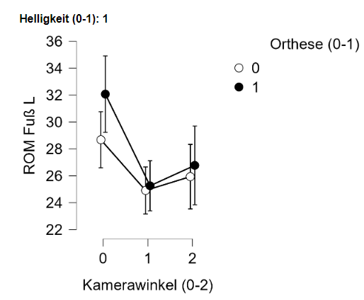
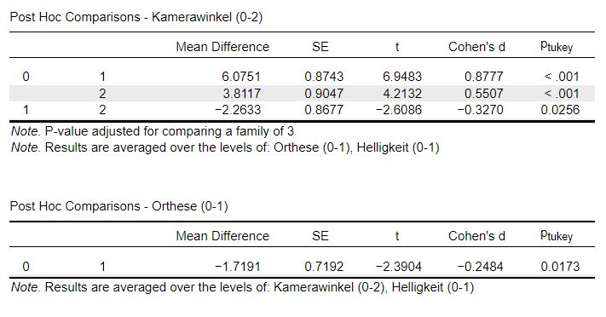
90°Luxmin NO | Schrittlängen Symmetrie | Kadenz | Knie L | Knie R | Fuß L | Fuß R | 90°Luxmin O | Schrittlängen Symmetrie | Kadenz | Knie L | Knie R | Fuß L | Fuß R
fehlt/ungültig | 16/36 | 0/36 | 8/36 | 8/36 | 8/36 | 8/36 | Fehlt/ Ungültig | 11/36 | 0/36 | 11/36 | 21/36 | 11/36 | 21/36
Mittelwert | 4.25 | 107.42 | 66.86 | 66.76 | 28.14 | 28.45 | Mittelwert | 6.42 | 107.17 | 67.16 | 64.33 | 33.04 | 33.80
Std.abw. | 2.59 | 7.33 | 5.15 | 4.75 | 3.93 | 2.93 | Std.abw. | 3.62 | 7.01 | 4.58 | 6.77 | 8.94 | 4.74
KI 95% | [3,04-5,46] | [104,94-109,9] | [64,86-68,86] | [64,95-68,56] | [26,62-29,67] | [27,33-29,56] | KI 95% | [4,89-7,95] | [104,8-109,54] | [65,27-69,05] | [60,59-68,08] | [29,35-36,73] | [31,18-36,42]
110° luxmin NO | Schrittlängen Symmetrie | Kadenz | Knie L | Knie R | Fuß L | Fuß R | 110° Luxmin O | Schrittlängen Symmetrie | Kadenz | Knie L | Knie R | Fuß L | Fuß R
fehlt/ungültig | 28/36 | 0/36 | 1/36 | 1/36 | 1/36 | 1/36 | Fehlt/ Ungültig | 25/36 | 0/36 | 3/36 | 19/36 | 3/36 | 19/36
Median/Mittelwert | 10.5 | 108.53 | 66.69 | 66.14 | 24.29 | 25.46 | Mittelwert | 9.64 | 107.92 | 65.7 | 64 | 24.3 | 24
Std.abw. | 3.16 | 6.92 | 5.78 | 5.07 | 7.74 | 6.75 | Std.abw. | 5.41 | 7.79 | 5.99 | 7.23 | 3.9 | 5.36
KI 95% | [7,86-13,14] | [106,19-110,87] | [63,7-67,67] | [64,4-67,88] | [21,63-26,94] | [23,14-27,78] | KI 95% | [6-13,27] | [105,28-110,55] | [63,57-67,82] | [60,28-67,72] | [22,92-25,69] | [21,24-26,76]
130° luxmin NO | Schrittlängen Symmetrie | Kadenz | Knie L | Knie R | Fuß L | Fuß R | 130° Luxmin O | Schrittlängen Symmetrie | Kadenz | Knie L | Knie R | Fuß L | Fuß R
fehlt/ungültig | 4/36 | 1/36 | 6/36 | 6/36 | 6/36 | 6/36 | Fehlt/ Ungültig | 4/36 | 0/36 | 4/36 | 13/36 | 4/36 | 13/36
Mittelwert | 30.89 | 107.74 | 68.7 | 63.27 | 27.03 | 33.3 | Mittelwert | 31.03 | 110.58 | 66.31 | 59.74 | 29.34 | 38.13
Std.abw. | 12.6 | 8.33 | 7.64 | 5.22 | 5.59 | 9.68 | Std.abw. | 14.55 | 10.94 | 7.09 | 8.24 | 10.12 | 7.3
KI 95% | [26,14-35,23] | [104,88-110,60] | [65,85-71,55] | [61,32-65,22] | [24,95-29,12] | [29,69-36,92] | KI 95% | [25,79-36,28] | [106,88-114,28] | [63,76-68,87] | [56,18-63,3] | [25,7-33] | [34,97-41,29]

90° Luxmax NO | Schrittlängen Symmetrie | Kadenz | Knie L | Knie R | Fuß L | Fuß R | 90° Luxmax O | Schrittlängen Symmetrie | Kadenz | Knie L | Knie R | Fuß L | Fuß R
Fehlt/ Ungültig | 13/36 | 0/36 | 2/36 | 3/36 | 2/36 | 3/36 | Fehlt/ Ungültig | 15/36 | 0/36 | 9/36 | 14/36 | 9/36 | 14/36
Mittelwert | 3.17 | 110.56 | 66.29 | 67.45 | 28.68 | 28.21 | Mittelwert | 5.57 | 109.25 | 65.93 | 63.28 | 30.33 | 32
Std.abw. | 1.77 | 7.27 | 5.85 | 4.4 | 5.97 | 3.79 | Std.abw. | 3.57 | 7.25 | 7.45 | 5.46 | 3.53 | 4.7
KI 95% | [2,41-3,94] | [108,1-113,01] | [64,25-68,34] | [65,89-69,02] | [26,59-30,76] | [26,87-29,56] | KI 95% | [3,95-7,2] | [106,8-111,7] | [62,98-86,87] | [60,56-66] | [28,94-31,72] | [29,7-34,3]
110° Luxmax NO | Schrittlängen Symmetrie | Kadenz | Knie L | Knie R | Fuß L | Fuß R | 110°Lluxmax O | Schrittlängen Symmetrie | Kadenz | Knie L | Knie R | Fuß L | Fuß R
Fehlt/ Ungültig | 24/36 | 0/36 | 2/36 | 4/36 | 2/36 | 4/36 | Fehlt/ Ungültig | 28/36 | 0/36 | 1/36 | 10/36 | 1/36 | 10/36
Mittelwert | 10.5 | 109.53 | 65.56 | 67.34 | 24.91 | 22.84 | Mittelwert | 7.13 | 110.11 | 65.43 | 62.81 | 25.26 | 22.92
Std.abw. | 4.38 | 8.28 | 5.58 | 4.68 | 5.01 | 3.42 | Std.abw. | 3.48 | 8 | 6.3 | 6.58 | 5.43 | 4.38
KI 95% | [7,72-13,28] | [106,73-112,33] | [63,61-67,51] | [65,66-69,03] | [23,16-26,66] | [21,61-24,08] | KI 95% | [4,21-10,04] | [107,41-112,82] | [63,27-67,59] | [60,15-65,57] | [23,39-27,12] | [21,15-24,69]
130° Luxmax NO | Schrittlängen Symmetrie | Kadenz | Knie L | Knie R | Fuß L | Fuß R | 130° Luxmax O | Schrittlängen Symmetrie | Kadenz | Knie L | Knie R | Fuß L | Fuß R
Fehlt/ Ungültig | 1/36 | 1/36 | 5/36 | 2/36 | 5/36 | 2/36 | Fehlt/ Ungültig | 3/36 | 0/36 | 5/36 | 8/36 | 5/36 | 8/36
Mittelwert | 26.83 | 111.71 | 67.1 | 65.91 | 25.94 | 30.5 | Mittelwert | 29.12 | 109.83 | 66.77 | 60.43 | 26.77 | 36.79
Std.abw. | 13.47 | 10.87 | 5.52 | 5.93 | 6.55 | 7.2 | Std.abw. | 13.76 | 16.4 | 5.51 | 8.99 | 7.98 | 8.84
KI 95% | [22,2 - 31,45] | [107,98 - 115,45] | [65,07 - 69,12] | [63,84-67,96] | [23,53-28,34] | [27,99-33,01] | KI 95% | [24,24-34] | [104,28-115,38] | [64,75-68,79] | [56,95-63,91] | [23,85-29,7] | [33,36-40,21]

